本紙
リシテア/人財戦略 - 基本設計書
 |  |  |  |  |  |  |  |  |  |  |  | 最終更新日時
テンプレート定義書(自己申告) 別紙 業務分類 |  |  |  |  |  |  |  |  |  |  |  | 2019/6/25

 | 機能概要
 |  | ・ | 職種/職種2/業務分類を検索し、自己申告シートに反映させるための子画面です。
 |  | ・ | 対象シートの編集画面から一覧から選択ボタンの押下によって、表示されます。
20190619 HISOL↔SBAW定例
青タブ内に左側に「戻る」右側に「選択」ボタンを配置
「戻る」ボタンは×閉じと同じ動きを行う
20190625 HISOL
画面差し替えました
 | 前提事項
 |  | ・ | 事前にマスタを定義します。定義したデータが職種/職種2/分類のプルダウンに表示されます。※詳細は「マスタイメージ」シート参照
 |  | ・ | マスタは常に最新版を定義します(年度で保持しません)。マスタから業務分類を削除した場合、本画面には表示されません。
 |  | ・ | 職種、職種2、分類を順番に指定することで、検索対象が絞られます。

画面イメージ

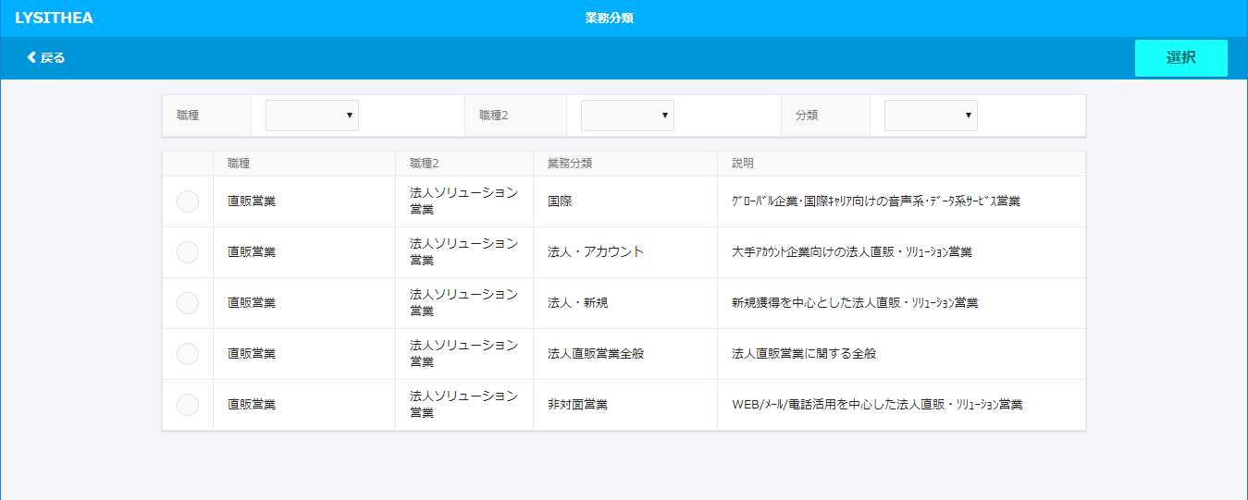
 |  |  |  |  |  |  |  | 検索項目
 |  |  |  |  |  |  |  | ※回答データが存在する場合、下記プルダウンの初期値は指定されているものとする。

 |  |  |  |  |  |  |  | ・ | 職種 | 初期値は未選択
 |  |  |  |  |  |  |  | ・ | 職種2 | 初期値は未選択 ※職種が選択されるまでプルダウンの選択肢は空
 |  |  |  |  |  |  |  | ・ | 分類 | 初期値は未選択 ※職種2が選択されるまでプルダウンの選択肢は空

 |  |  |  |  |  |  |  | 検索結果
 |  |  |  |  |  |  |  | ※初期描画時には、マスタに登録したデータを全件表示。
 |  |  |  |  |  |  |  | 表示順はマスタで定義したソート順とする。

 |  |  |  |  |  |  |  | ・ | ラジオボタン
 |  |  |  |  |  |  |  | ・ | 職種
 |  |  |  |  |  |  |  | ・ | 職種2
 |  |  |  |  |  |  |  | ・ | 業務分類
 |  |  |  |  |  |  |  | ・ | 説明

イベント

 | イベント名 |  |  | 対象項目 | 処理条件 | 処理内容 |  |  |  |  | 備考
 | 「職種」プルダウン |  |  | 職種 | プルダウンの変更 | 「職種2」プルダウンの中身を、「職種」に紐づく「職種2」に変更する。 |  |  |  |  | -
 | 変更 |  |  |  |  | 「分類」プルダウンの中身を空にする
 |  |  |  |  |  | 「職種」に紐づく検索結果を表示

 | 「職種2」プルダウン |  |  | 職種2 | プルダウンの変更 | 「分類」プルダウンの中身を、「職種2」に紐づく「分類」に変更する。 |  |  |  |  | -
 | 変更 |  |  |  |  | 「職種2」に紐づく検索結果を表示

 | 「分類」プルダウン |  |  | 分類 | プルダウンの変更 | 「分類」に紐づく検索結果を表示 |  |  |  |  | -
 | 変更

 | ラジオボタン |  |  | ラジオボタン | ボタン押下 | 反映する職種/職種2/業務分類を選択 |  |  |  |  | -
 | 押下

 | 「選択」ボタン |  |  | 「選択」ボタン | ボタン押下 | 対象の自己申告シートに「職種/職種2/業務分類」が |  |  |  |  | 反映後自動で子画面が閉じる。
 | 押下 |  |  |  |  | 反映される

 | 「戻る」ボタン |  |  | 「戻る」ボタン | ボタン押下 | 子画面が閉じる |  |  |  |  | -
 | 押下

エラーチェック

 | イベント名 |  |  | 対象項目 | チェック条件 | チェック内容 | メッセージ種別 |  |  |  | メッセージ内容
 | 「選択」ボタン |  |  | ラジオボタン | ボタン押下 | 業務分類を1つも選択していなかった場合 | Alert |  |  |  | 該当する業務分類を選択してください。
 | 押下

マスタイメージ
職種マスタイメージ

パーティ | 運用コード | ソート | 職種 | 職種2 | 分類 | 説明
YONSHA | 2019T-jksk | 001 | 直販営業 | 法人ソリューション営業 | 国際 | ｸﾞﾛｰﾊﾞﾙ企業01･国際ｷｬﾘｱ向けの音声系･ﾃﾞｰﾀ系ｻｰﾋﾞｽ営業
YONSHA | 2019T-jksk | 002 | 直販営業 | 法人ソリューション営業 | 法人・アカウン | 大手ｱｶｳﾝﾄ企業向けの法人直販・ｿﾘｭｰｼｮﾝ営業
YONSHA | 2019T-jksk | 003 | 直販営業 | 法人ソリューション営業 | 法人・新規 | 新規獲得を中心とした法人直販・ｿﾘｭｰｼｮﾝ営業
YONSHA | 2019T-jksk | 004 | 直販営業 | 法人ソリューション営業 | 法人直販営業全般 | 法人直販営業に関する全般
YONSHA | 2019T-jksk | 005 | 直販営業 | 法人ソリューション営業 | 非対面営業 | WEB/ﾒｰﾙ/電話活用を中心した法人直販・ｿﾘｭｰｼｮﾝ営業
YONSHA | 2019T-jksk | 006 | 代理店営業 | コンシューマ代理店営業 | ショップ（SB） | ｺﾝｼｭｰﾏ向けｼｮｯﾌﾟ代理店営業
YONSHA | 2019T-jksk | 007 | 代理店営業 | コンシューマ代理店営業 | ショップ（YM） | ｺﾝｼｭｰﾏ向けｼｮｯﾌﾟ代理店営業
YONSHA | 2019T-jksk | 008 | 代理店営業 | コンシューマ代理店営業 | ショップ（SB・YM） | ｺﾝｼｭｰﾏ向けｼｮｯﾌﾟ代理店営業
2019/6/13
・マスタは最新のもののみ保持
・年度の情報は不要
→過去の見直しをする場合は、現在のマスタの中で指定しなおす
・ソート順は3桁では無く10桁くらいまで可能
・職種マスタのコード管理はしない
→する場合、親子関係の指定の考慮が必要
→将来を考え、コード管理する。「分類＝説明」も含め親子関係管理し、
自己申告直前にのみ見直しする想定。
→GEM側への投入も含めて、SBAWで運用含め検討する。
9900 | 2019T-jksk | 001 | 直販営業 | 法人ソリューション営業 | 国際 | ｸﾞﾛｰﾊﾞﾙ企業01･国際ｷｬﾘｱ向けの音声系･ﾃﾞｰﾀ系ｻｰﾋﾞｽ営業
9900 | 2019T-jksk | 002 | 直販営業 | 法人ソリューション営業 | 法人・アカウン | 大手ｱｶｳﾝﾄ企業向けの法人直販・ｿﾘｭｰｼｮﾝ営業
9900 | 2019T-jksk | 003 | 直販営業 | 法人ソリューション営業 | 法人・新規 | 新規獲得を中心とした法人直販・ｿﾘｭｰｼｮﾝ営業
9900 | 2019T-jksk | 004 | 直販営業 | 法人ソリューション営業 | 法人直販営業全般 | 法人直販営業に関する全般
9900 | 2019T-jksk | 005 | 直販営業 | 法人ソリューション営業 | 非対面営業 | WEB/ﾒｰﾙ/電話活用を中心した法人直販・ｿﾘｭｰｼｮﾝ営業
9900 | 2019T-jksk | 006 | 代理店営業 | コンシューマ代理店営業 | ショップ（SB） | ｺﾝｼｭｰﾏ向けｼｮｯﾌﾟ代理店営業
9900 | 2019T-jksk | 007 | 代理店営業 | コンシューマ代理店営業 | ショップ（YM） | ｺﾝｼｭｰﾏ向けｼｮｯﾌﾟ代理店営業
・ | ・ | ・ | ・ | ・ | ・ | ・
・ | ・ | ・ | ・ | ・ | ・ | ・
・ | ・ | ・ | ・ | ・ | ・ | ・
・ | ・ | ・ | ・ | ・ | ・ | ・

